B1 (Res) Branca OK
B1 Res |  |  | Vigência das Tarifas: | 2026-08-07 |  | TARIFA BRANCA |  |  |  |  | Bandeira | R$/kWh |  |  | TUSD FIO B
 |  |  |  |  |  |  |  |  |  |  | VERDE | 0.00000
TARIFA | TARIFA ANTIGA - REH 3370/2024 |  |  | TARIFA NOVA - REH xxxx/2025 |  |  | Tarifas Proporcionalizadas |  |  |  | BAM | 0.01885 |  |  | TARIFA | TARIFA ANTIGA - REH 3370/2024 |  |  | TARIFA NOVA - REH xxxx/2025 | Tarifas Proporcionalizadas
 | Tusd | TE | TUSD + TE | Tusd | TE | TUSD + TE | Tusd | TE | TUSD + TE |  | BVM1 | 0.04463 |  |  |  | Tusd (R$/kWh) |  |  | Tusd (R$/kWh) | Tusd (R$/kWh)
B1 Ponta | 0.937610 | 0.484480 | 1.422090 | 0.999020 | 0.516910 | 1.515930 | 0.966268 | 0.499614 | 1.465882 |  | BVM2 | 0.07877 |  |  | B1 Ponta | 0.591109 |  |  | 0.606540 | 0.598310
B1 Fora Ponta | 0.364960 | 0.305790 | 0.670750 | 0.397410 | 0.321070 | 0.718480 | 0.380103 | 0.312921 | 0.693024 |  | Escassez Hídrica | 0.14200 |  |  | B1 Fora Ponta | 0.118222 |  |  | 0.121308 | 0.119662
B1 Interm. | 0.651290 | 0.305790 | 0.957080 | 0.698210 | 0.321070 | 1.019280 | 0.673186 | 0.312921 | 0.986107 |  |  |  |  |  | B1 Interm. | 0.354665 |  |  | 0.363924 | 0.358986
CDE Escassez Hídrica | 0.000188 | -0.004403 | 0.003605 | 0.000184 | -0.000532 | -0.000348 | 0.000186 | -0.002597 | -0.002410
 |  |  |  |  |  |  |  |  |  |  |  |  |  | CUSTO |  | Part. TUSD (%) | Part. TE (%) | Tusd (R$/kWh) | TE (R$/kWh)
 |  |  |  |  |  | Fatura |  |  |  | Vigência das Tarifas (troca Bandeira): | 2026-08-01 |  |  | CDE CONTAS
INSTALAÇÃO | 99019 |  |  |  |  | Aug-26 |  |  | Altere a bandeira na célula abaixo |  |  |  |  | CDE COVID |  |  |  |  | 0.000000
 |  |  |  |  |  |  |  |  | BAM | BAM |  |  |  | CDE ESCASSEZ HÍDRICA |  |  |  | 0.000184 | -0.000532
Leitura Anterior | Nº de dias tarifa Anterior | Nº de dias tarifa Nova | Leitura Atual |  |  |  |  | Leitura Anterior | Nº de dias tarifa Anterior | Nº de dias tarifa Nova | Leitura Atual
2026-07-21 | 16 | 14 | 2026-08-20 |  |  |  |  | 2026-07-21 | 10 | 20 | 2026-08-20 |  | Documento impressão: |  | 1025310387

Descrição | Unidade | Quantidade | Preço Unit (R$) com tributos | Valor Total (R$) | PIS/COFINS (R$) | Base de Cálculo ICMS (R$) | Alíquota ICMS (%) | ICMS (R$) | Preço Unit (R$) | Tributos | Base de Cálc (R$) | Alíquota (%) | Valor (R$)

TUSD - Consumo Ponta | kWh | 15.0000 | 1.24000000 | 18.60 | 0.95 | 18.61 | 17% | 3.16 | 0.96626800 | PIS | 173.59 | 1.10% | 1.91
TUSD - Consumo Intermediário | kWh | 11.0000 | 0.86545455 | 9.52 | 0.49 | 9.51 | 17% | 1.62 | 0.67318600 | COFINS | 173.59 | 5.07% | 8.80
TUSD - Consumo Fora Ponta | kWh | 182.0000 | 0.48807692 | 88.83 | 4.55 | 88.83 | 17% | 15.10 | 0.38010333
TE - Consumo Ponta | kWh | 15.0000 | 0.64133333 | 9.62 | 0.49 | 9.62 |  | 1.64 | 0.49961400 |  |  |  |  |  |  | TUSD Fio B | Receita Fio B
TE - Consumo Intermediário | kWh | 11.0000 | 0.40181818 | 4.42 | 0.23 | 4.42 |  | 0.75 | 0.31292067 |  |  |  |  |  |  | 0.598310 | 8.97
TE - Consumo Fora Ponta | kWh | 182.0000 | 0.40175824 | 73.12 | 3.74 | 73.13 |  | 12.43 | 0.31292067 |  |  |  |  |  |  | 0.119662 | 21.78
Adicional BAM | kWh | 208.0000 | 0.02423077 | 5.04 | 0.26 | 5.03 |  | 0.86 | 0.01885000 |  |  |  |  |  |  | 0.358986 | 3.95
Adicional BVM 1 | kWh | - | 0.05730692 | - | - | - |  | - | 0.04463000 |  |  |  |  |  |  |  | 34.70
Adicional BVM 2 | kWh | - | 0.10114421 | - | - | - |  | - | 0.07877000
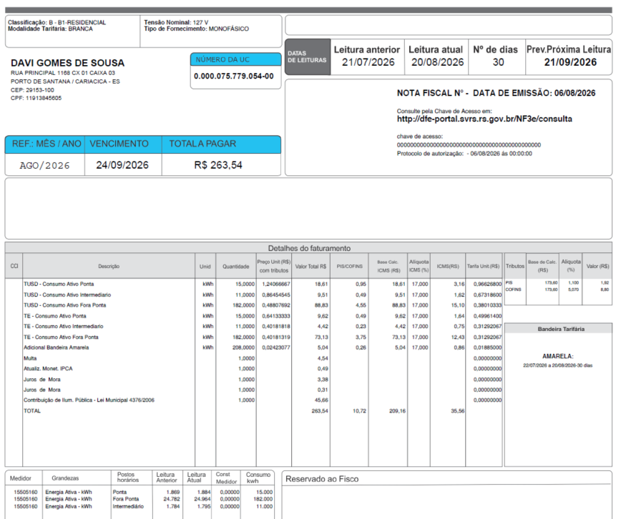
Adicional Escassez | kWh | - | 0.18233437 | - | - | - |  | - | 0.14200000
Multas |  |  |  | 4.54
Juros |  |  |  | 0.49
Bônus/Descontos |  |  |  | 3.38
Doações |  |  |  | 0.31
CIP |  |  |  | 45.66

TOTAL |  |  |  | 263.53 | 10.71 | 209.15 |  | 35.56

Informativo Escassez | 208.00 | 0.00018609 | -0.00259652 | (0.50)

Fatura B1 Residencial TB
 |  | Qtde | TUSD | TE | TUSD + TE | R$ |  | Documento impressão: |  | 1025310387
Fornecimento de Energia Elétrica |  |  |  |  |  | 209.15

Consumo Ponta |  | 15.00 | 0.96626800 | 0.49961400 | 1.46588200 | 21.98 |  |  |  |  |  |  |  |  |  |  |  |  | 14.49402000
Consumo Fora Ponta |  | 182.00 | 0.38010333 | 0.31292067 | 0.69302400 | 126.13 |  |  |  |  |  |  |  |  |  |  |  |  | 69.17880667
Consumo Intemediário |  | 11.00 | 0.67318600 | 0.31292067 | 0.98610667 | 10.85 |  |  |  |  |  |  |  |  |  |  |  |  | 7.40504600
 |  |  |  |  |  |  |  |  |  |  |  |  |  |  |  |  |  |  | 91.07787267

Adicional BAM |  | 208.00 |  | 0.01885 |  | 3.92
Adicional BVM 1 |  | - |  | 0.04463 |  | 0.00
Adicional BVM 2 |  | - |  | 0.07877 |  | 0.00
Adicional Escassez Hídrica |  | - |  | 0.14200 |  | 0.00

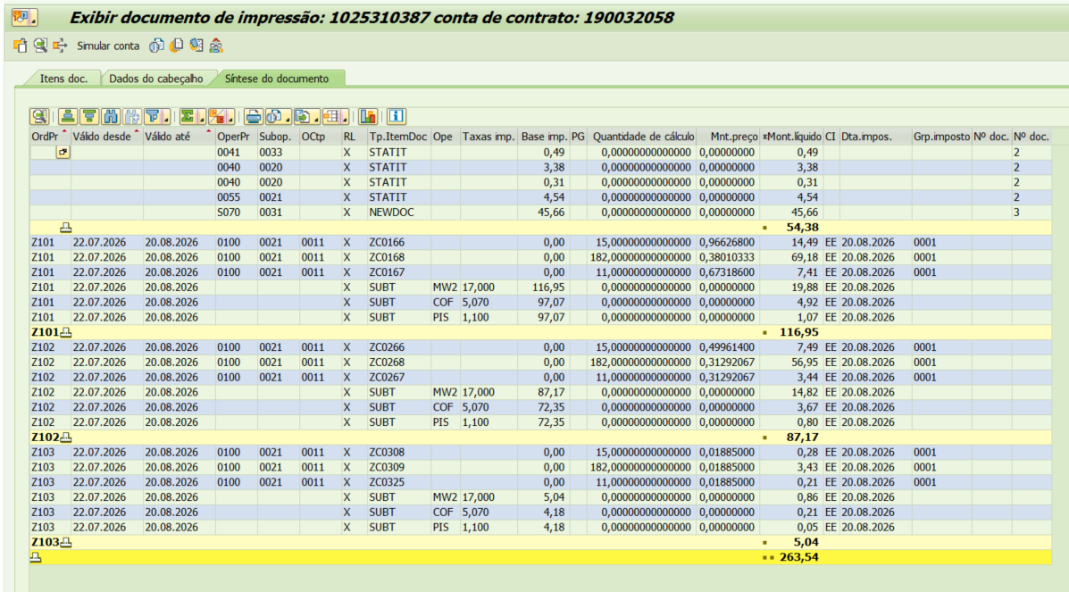
 |  | Base de Cálculo
PIS |  | 173.59 | 1.10% |  |  | 1.91
COFINS |  | 173.59 | 5.07% |  |  | 8.80
ICMS |  | 209.15 | 17% |  |  | 35.55

Informativo Escassez Hídrica |  | 208.00 | 0.00018609 | -0.00259652 |  | (0.50)

Participação
 | R$
Energia | 72.56
Distribuição | 42.87
Transmissão | 13.67
Encargos Setoriais | 33.78
Impostos / Tributos | 46.27
Total | 209.15

2024 |  | Energia | Transmissão | Distribuição | Setoriais
Grupo B |  | % | % | % | %

B1 - Residencial |  | 45.25% | 7.40% | 27.50% | 19.86%
B1 - Residencial Baixa Renda |  | 53.15% | 8.69% | 32.30% | 5.86%
B2 - Rural |  | 45.25% | 7.40% | 27.50% | 19.86%
B2 - Cooperativa Eletrificação Rural |  | 45.25% | 7.40% | 27.50% | 19.86%
B2 - Serviço de Irrigação |  | 45.25% | 7.40% | 27.50% | 19.86%
B3 - Demais Classes |  | 45.25% | 7.40% | 27.50% | 19.86%
B4 - Iluminação Pública |  | 45.25% | 7.40% | 27.50% | 19.86%
B4a - Rede de Distribuição |  | 45.25% | 7.40% | 27.50% | 19.86%
B4b - Bulbo de Lâmpada |  | 45.25% | 7.40% | 27.50% | 19.86%

2023 |  | Energia | Transmissão | Distribuição | Setoriais
Grupo B |  | % | % | % | %

B1 - Residencial |  | 43.94% | 9.27% | 25.29% | 21.51%
B1 - Residencial Baixa Renda |  | 52.69% | 11.12% | 30.32% | 5.87%
B2 - Rural |  | 43.94% | 9.27% | 25.28% | 21.51%
B2 - Cooperativa Eletrificação Rural |  | 43.94% | 9.27% | 25.28% | 21.51%
B2 - Serviço de Irrigação |  | 43.94% | 9.27% | 25.28% | 21.51%
B3 - Demais Classes |  | 43.94% | 9.27% | 25.28% | 21.51%
B4 - Iluminação Pública |  | 0.00% | 0.00% | 0.00% | 0.00%
B4a - Rede de Distribuição |  | 43.94% | 9.27% | 25.29% | 21.51%
B4b - Bulbo de Lâmpada |  | 43.94% | 9.27% | 25.29% | 21.51%

proporcional
 |  | Energia | Transmissão | Distribuição | Setoriais
Grupo B |  | % | % | % | %

B1 - Residencial |  | 44.55% | 8.40% | 26.32% | 20.74%
B1 - Residencial Baixa Renda |  | 52.91% | 9.98% | 31.25% | 5.86%
B2 - Rural |  | 44.55% | 8.40% | 26.32% | 20.74%
B2 - Cooperativa Eletrificação Rural |  | 44.55% | 8.40% | 26.32% | 20.74%
B2 - Serviço de Irrigação |  | 44.55% | 8.40% | 26.32% | 20.74%
B3 - Demais Classes |  | 44.55% | 8.40% | 26.32% | 20.74%
B4 - Iluminação Pública |  | 21.11% | 3.45% | 12.83% | 9.27%
B4a - Rede de Distribuição |  | 44.55% | 8.40% | 26.32% | 20.74%
B4b - Bulbo de Lâmpada |  | 44.55% | 8.40% | 26.32% | 20.74%

B2 (Rural) Branca OK
 | B2 Rural |  |  | Vigência das Tarifas: | 2026-08-07 |  | TARIFA BRANCA |  |  |  |  | Bandeira | R$/kWh |  |  | TUSD FIO B
 |  |  |  |  |  |  |  |  |  |  |  | VERDE | 0.00000
 | TARIFA | TARIFA ANTIGA - REH 3370/2024 |  |  | TARIFA NOVA - REH xxxx/2025 |  |  | Tarifas Proporcionalizadas |  |  |  | BAM | 0.01885 |  |  | TARIFA | TARIFA ANTIGA - REH 3370/2024 |  |  | TARIFA NOVA - REH xxxx/2025
 |  | Tusd | TE | TUSD + TE | Tusd | TE | TUSD + TE | Tusd | TE | TUSD + TE |  | BVM1 | 0.04463 |  |  |  | Tusd (R$/kWh) |  |  | Tusd (R$/kWh) | Tusd (R$/kWh)
 | B2 Ponta | 1.061030 | 0.484480 | 1.545510 | 1.128670 | 0.516910 | 1.645580 | 1.106123 | 0.506100 | 1.612223 |  | BVM2 | 0.07877 |  |  | B2 Ponta | 0.693024 |  |  | 0.711115 | 0.705085
 | B2 Fora Ponta | 0.389650 | 0.305790 | 0.695440 | 0.423340 | 0.321070 | 0.744410 | 0.412110 | 0.315977 | 0.728087 |  | Escassez Hídrica | 0.14200 |  |  | B2 Fora Ponta | 0.138605 |  |  | 0.142223 | 0.141017
 | B2 Interm. | 0.725340 | 0.305790 | 1.031130 | 0.776010 | 0.321070 | 1.097080 | 0.759120 | 0.315977 | 1.075097 |  |  |  |  |  | B2 Interm. | 0.415815 |  |  | 0.426669 | 0.423051
 | CDE Escassez Hídrica | 0.000188 | -0.004403 | -0.004215 | 0.000184 | -0.000532 | -0.000348 | 0.000185 | -0.001822 | -0.001637
 |  |  |  |  |  |  |  |  |  |  |  |  |  |  | CUSTO |  | Part. TUSD (%) | Part. TE (%) | Tusd (R$/kWh) | TE (R$/kWh)
 |  |  |  |  |  |  | Fatura |  |  |  | Vigência das Tarifas (troca Bandeira): | 2026-08-01 |  |  | CDE CONTAS
 | INSTALAÇÃO | 160451628 |  |  |  |  | Aug-26 |  |  | Altere a bandeira na célula abaixo |  |  |  |  | CDE COVID |  |  |  |  | 0.000000
 |  |  |  |  |  |  |  |  |  | BAM | BAM |  |  |  | CDE ESCASSEZ HÍDRICA |  |  |  | 0.000184 | -0.000532
 | Leitura Anterior | Nº de dias tarifa Anterior | Nº de dias tarifa Nova | Leitura Atual |  |  |  |  | Leitura Anterior | Nº de dias tarifa Anterior | Nº de dias tarifa Nova | Leitura Atual
 | 2026-07-27 | 10 | 20 | 2026-08-26 |  |  |  |  | 2026-07-27 | 4 | 26 | 2026-08-26 |  | Documento impressão: |  | 1025310389

 | Descrição | Unidade | Quantidade | Preço Unit (R$) com tributos | Valor Total (R$) | PIS/COFINS (R$) | Base de Cálculo ICMS (R$) | Alíquota ICMS (%) | ICMS (R$) | Preço Unit (R$) | Tributos | Base de Cálc (R$) | Alíquota (%) | Valor (R$)

 | TUSD - Consumo Ponta | kWh | 27.0000 | 1.42037037 | 38.35 | 1.96 | 38.35 | 17% | 6.52 | 1.10612333 | PIS | 209.56 | 1.10% | 2.31 |  | TUSD Fio B | Receita Fio B
 | TUSD - Consumo Intermediário | kWh | 20.0000 | 0.97450000 | 19.49 | 1.00 | 19.49 | 17% | 3.31 | 0.75912000 | COFINS | 209.56 | 5.07% | 10.62 |  | 0.705085 | 19.04
 | TUSD - Consumo Fora Ponta | kWh | 175.0000 | 0.52914286 | 92.60 | 4.74 | 92.60 | 17% | 15.74 | 0.41211000 |  |  |  |  |  | 0.141017 | 24.68
 | TE - Consumo Ponta | kWh | 27.0000 | 0.64962963 | 17.54 | 0.90 | 17.55 |  | 2.98 | 0.50610000 |  |  |  |  |  | 0.423051 | 8.46
 | TE - Consumo Intermediário | kWh | 20.0000 | 0.40600000 | 8.12 | 0.42 | 8.11 |  | 1.38 | 0.31597667 |  |  |  |  |  |  | 52.18
 | TE - Consumo Fora Ponta | kWh | 175.0000 | 0.40577143 | 71.01 | 3.64 | 71.00 |  | 12.07 | 0.31597667
 | Adicional BAM | kWh | 222.0000 | 0.02418919 | 5.37 | 0.28 | 5.37 |  | 0.91 | 0.01885000
 | Adicional BVM 1 | kWh | - | 0.00000000 | - | - | - |  | - | 0.04463000
 | Adicional BVM 2 | kWh | - | 0.00000000 | - | - | - |  | - | 0.07877000
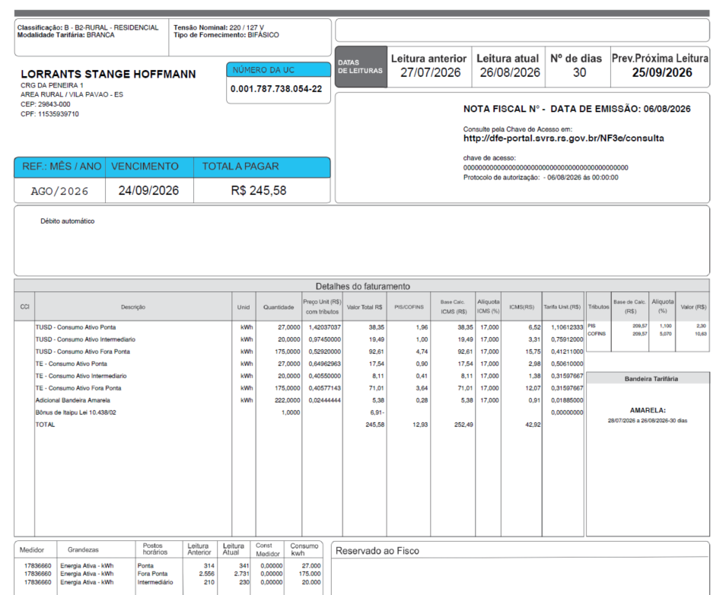
 | Adicional Escassez | kWh | - | 0.00000000 | - | - | - |  | - | 0.14200000
 | Multas
 | Juros |  |  |  |  |  |  |  |  |  |  |  |  |  |  | 200
 | Doações |  |  |  | (6.91) |  |  |  |  |  |  |  |  |  |  | 18700
 | CIP |  |  |  |  |  |  |  |  |  |  |  |  |  |  | 600

 | TOTAL |  |  |  | 245.57 | 12.93 | 252.48 |  | 42.92

 | Informativo Escassez | 222.00 | 0.00018538 | -0.00182226 | (0.36)

 | Fatura B2 Rural TB
 |  |  | Qtde | TUSD | TE | TUSD + TE | R$
 | Fornecimento de Energia Elétrica |  |  |  |  |  | 218.29 |  | B1 Residencial |  | Diferença
 |  |  |  |  |  |  |  |  | TUSD + TE | R$
 | Consumo Ponta |  | 27.00 | 1.10612333 | 0.50610000 | 1.61222333 | 43.53 |  | 1.4658820 | 39.58 | -3.95
 | Consumo Fora Ponta |  | 175.00 | 0.41211000 | 0.31597667 | 0.72808667 | 127.42 |  | 0.6930240 | 121.28 | -6.14
 | Consumo Intemediário |  | 20.00 | 0.75912000 | 0.31597667 | 1.07509667 | 21.50 |  | 0.9861067 | 19.72 | -1.78

 |  |  |  |  |  |  |  |  |  |  | -11.87
 | Adicional BAM |  | 222.00 |  | 0.01885 |  | 4.18
 | Adicional BVM 1 |  | - |  | 0.04463 |  | 0.00
 | Adicional BVM 2 |  | - |  | 0.07877 |  | 0.00
 | Adicional Escassez Hídrica |  | - |  | 0.14200 |  | 0.00

 |  |  | Base de Cálculo
 | PIS |  | 209.56 | 1.10% |  |  | 2.31
 | COFINS |  | 209.56 | 5.07% |  |  | 10.62
 | ICMS |  | 72.76 | 12% |  |  | 8.73
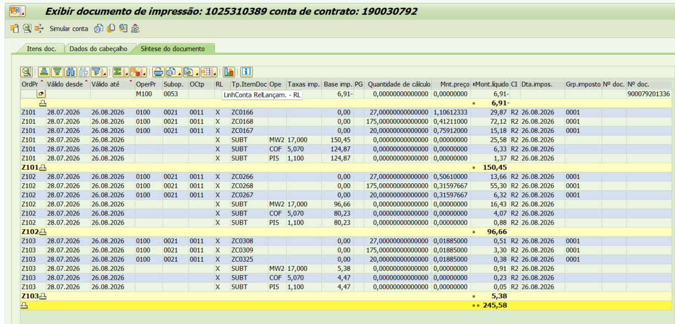
 | Informativo Escassez Hídrica |  | 222.00 | 0.00018538 | -0.00182226 |  | (0.36)
 | Benefício Rural (em relação ao B1 residencial) |  |  |  |  |  | -11.87 | (mensagem na fatura)

 | Se for base reduzida: (célula E37 = 12%)
 |  |  | Com tributos
 | PIS | 1.10% | 27.37 | x | 1.10% | 0.30
 | COFINS | 5.07% | 27.37 | x | 5.07% | 1.39
Rural c/ incrição | ICMS | 4.00% | 72.76 | x | 12.00% | 8.73 | 218.29 | 8.73
 |  |  |  | -

 |  |  | Base de cálculo reduzida = | Importe |  | = | 72.76
 |  |  |  | 12% x 4%

 | Participação
 |  | R$
 | Energia | 88.11
 | Distribuição | 52.62
 | Transmissão | 15.77
 | Encargos Setoriais | 40.13
 | Impostos / Tributos | 21.66
 | Total | 218.29

 | 2024 |  | Energia | Transmissão | Distribuição | Setoriais
 | Grupo B |  | % | % | % | %

 | B1 - Residencial |  | 45.25% | 7.40% | 27.50% | 19.86%
 | B1 - Residencial Baixa Renda |  | 53.15% | 8.69% | 32.30% | 5.86%
 | B2 - Rural |  | 45.25% | 7.40% | 27.50% | 19.86%
 | B2 - Cooperativa Eletrificação Rural |  | 45.25% | 7.40% | 27.50% | 19.86%
 | B2 - Serviço de Irrigação |  | 45.25% | 7.40% | 27.50% | 19.86%
 | B3 - Demais Classes |  | 45.25% | 7.40% | 27.50% | 19.86%
 | B4 - Iluminação Pública |  | 45.25% | 7.40% | 27.50% | 19.86%
 | B4a - Rede de Distribuição |  | 45.25% | 7.40% | 27.50% | 19.86%
 | B4b - Bulbo de Lâmpada |  | 45.25% | 7.40% | 27.50% | 19.86%

 | 2023 |  | Energia | Transmissão | Distribuição | Setoriais
 | Grupo B |  | % | % | % | %

 | B1 - Residencial |  | 43.94% | 9.27% | 25.29% | 21.51%
 | B1 - Residencial Baixa Renda |  | 52.69% | 11.12% | 30.32% | 5.87%
 | B2 - Rural |  | 43.94% | 9.27% | 25.28% | 21.51%
 | B2 - Cooperativa Eletrificação Rural |  | 43.94% | 9.27% | 25.28% | 21.51%
 | B2 - Serviço de Irrigação |  | 43.94% | 9.27% | 25.28% | 21.51%
 | B3 - Demais Classes |  | 43.94% | 9.27% | 25.28% | 21.51%
 | B4 - Iluminação Pública |  | 0.00% | 0.00% | 0.00% | 0.00%
 | B4a - Rede de Distribuição |  | 43.94% | 9.27% | 25.29% | 21.51%
 | B4b - Bulbo de Lâmpada |  | 43.94% | 9.27% | 25.29% | 21.51%

 | proporcional
 |  |  | Energia | Transmissão | Distribuição | Setoriais
 | Grupo B |  | % | % | % | %

 | B1 - Residencial |  | 44.81% | 8.02% | 26.76% | 20.41%
 | B1 - Residencial Baixa Renda |  | 53.00% | 9.50% | 31.64% | 5.86%
 | B2 - Rural |  | 44.81% | 8.02% | 26.76% | 20.41%
 | B2 - Cooperativa Eletrificação Rural |  | 44.81% | 8.02% | 26.76% | 20.41%
 | B2 - Serviço de Irrigação |  | 44.81% | 8.02% | 26.76% | 20.41%
 | B3 - Demais Classes |  | 44.81% | 8.02% | 26.76% | 20.41%
 | B4 - Iluminação Pública |  | 30.16% | 4.93% | 18.33% | 13.24%
 | B4a - Rede de Distribuição |  | 44.81% | 8.02% | 26.76% | 20.41%
 | B4b - Bulbo de Lâmpada |  | 44.81% | 8.02% | 26.76% | 20.41%

 | B1 Ponta | 0.937610 | 0.484480 | 1.422090 | 0.999020 | 0.516910 | 1.515930 | 0.966268 | 0.499614 | 1.465882
 | B1 Fora Ponta | 0.364960 | 0.305790 | 0.670750 | 0.397410 | 0.321070 | 0.718480 | 0.380103 | 0.312921 | 0.693024
 | B1 Interm. | 0.651290 | 0.305790 | 0.957080 | 0.698210 | 0.321070 | 1.019280 | 0.673186 | 0.312921 | 0.986107

B2 (Rural Irrig) Branca OK
 | B2 Rural |  |  | Vigência das Tarifas: | 2026-08-07 |  | TARIFA BRANCA |  |  |  |  | Bandeira | R$/kWh |  |  | TUSD FIO B
 |  |  |  |  |  |  |  |  |  |  |  | VERDE | 0.00000
 | TARIFA | TARIFA ANTIGA - REH 3370/2024 |  |  | TARIFA NOVA - REH xxxx/2025 |  |  | Tarifas Proporcionalizadas |  |  |  | BAM | 0.01885 |  |  | TARIFA | TARIFA ANTIGA - REH 3370/2024 |  |  | TARIFA NOVA - REH xxxx/2025
 |  | Tusd | TE | TUSD + TE | Tusd | TE | TUSD + TE | Tusd | TE | TUSD + TE |  | BVM1 | 0.04463 |  |  |  | Tusd (R$/kWh) |  |  | Tusd (R$/kWh) | Tusd (R$/kWh)
 | B2 Ponta | 1.061030 | 0.484480 | 1.545510 | 1.128670 | 0.516910 | 1.645580 | 1.090341 | 0.498533 | 1.588874 |  | BVM2 | 0.07877 |  |  | B2 Ponta | 0.693024 |  |  | 0.711115 | 0.700864
 | B2 Fora Ponta | 0.389650 | 0.305790 | 0.695440 | 0.423340 | 0.321070 | 0.744410 | 0.404249 | 0.312411 | 0.716660 |  | Escassez Hídrica | 0.14200 |  |  | B2 Fora Ponta | 0.138605 |  |  | 0.142223 | 0.140173
 | B2 Interm. | 0.725340 | 0.305790 | 1.031130 | 0.776010 | 0.321070 | 1.097080 | 0.747297 | 0.312411 | 1.059708 |  |  |  |  |  | B2 Interm. | 0.415815 |  |  | 0.426669 | 0.420518
 | CDE Escassez Hídrica | 0.000188 | -0.004403 | -0.004215 | 0.000184 | -0.000532 | -0.000348 | 0.000186 | -0.002726 | -0.002539
 |  |  |  |  |  |  |  |  |  |  |  |  |  |  | CUSTO |  | Part. TUSD (%) | Part. TE (%) | Tusd (R$/kWh) | TE (R$/kWh)
 |  |  |  |  |  |  | Fatura |  |  |  | Vigência das Tarifas (troca Bandeira): | 2025-11-07 |  |  | CDE CONTAS
 | INSTALAÇÃO | 1831902 |  |  |  |  | Aug-26 |  |  | Altere a bandeira na célula abaixo |  |  |  |  | CDE COVID |  |  |  |  | 0.000000
 |  |  |  |  |  |  |  |  |  | BAM | BAM |  |  |  | CDE ESCASSEZ HÍDRICA |  |  |  | 0.000184 | -0.000532
 | Leitura Anterior | Nº de dias tarifa Anterior | Nº de dias tarifa Nova | Leitura Atual |  |  |  |  | Leitura Anterior | Nº de dias tarifa Anterior | Nº de dias tarifa Nova | Leitura Atual
 | 2026-07-20 | 17 | 13 | 2026-08-19 |  |  |  |  | 2026-07-20 | 0 | 286 | 2026-08-19 |  | Documento impressão: |  | 1025310390

 | Descrição | Unidade | Quantidade | Preço Unit (R$) com tributos | Valor Total (R$) | PIS/COFINS (R$) | Base de Cálculo ICMS (R$) | Alíquota ICMS (%) | ICMS (R$) | Preço Unit (R$) | Tributos | Base de Cálc (R$) | Alíquota (%) | Valor (R$)

 | TUSD - Consumo Ponta | kWh | - | 0.00000000 | - | - | - | 12% | - | 1.09034067 | PIS | 265.00 | 1.10% | 2.92
 | TUSD - Consumo Intermediário | kWh | 2.0000 | 0.8300 | 1.66 | 0.10 | 0.55 | 12% | 0.07 | 0.74729700 | COFINS | 265.00 | 5.07% | 13.44 |  | TUSD Fio B | Receita Fio B
 | TUSD - Consumo Fora Ponta | kWh | 265.0000 | 0.44879245 | 118.93 | 7.04 | 39.64 | 12% | 4.76 | 0.40424900 |  |  |  |  |  | 0.700864 | -
 | TUSD - Consumo Reservado | kWh | 586.0000 | 0.17952218 | 105.20 | 6.23 | 35.06 | 12% | 4.21 | 0.16169960 |  |  |  |  |  | 0.140173 | 37.15
 |  |  |  |  |  |  |  |  |  |  |  |  |  |  |  | 0.420518 | 0.84
 | TE - Consumo Ponta | kWh | - | 0.00000000 | - | - | - |  | - | 0.49853300 |  |  |  |  |  | 0.056069 | 32.86
 | TE - Consumo Intermediário | kWh | 2.0000 | 0.3450 | 0.69 | 0.04 | 0.23 |  | 0.03 | 0.31241133 |  |  |  |  |  |  | -19.71 | Não esta considerando o desconto do reservado.
 | TE - Consumo Fora Ponta | kWh | 265.0000 | 0.34683019 | 91.91 | 5.44 | 30.64 |  | 3.68 | 0.31241133 |  |  |  |  |  |  | 51.13
 | TE - Consumo Reservado | kWh | 586.0000 | 0.13873720 | 81.30 | 4.82 | 27.10 |  | 3.25 | 0.12496453

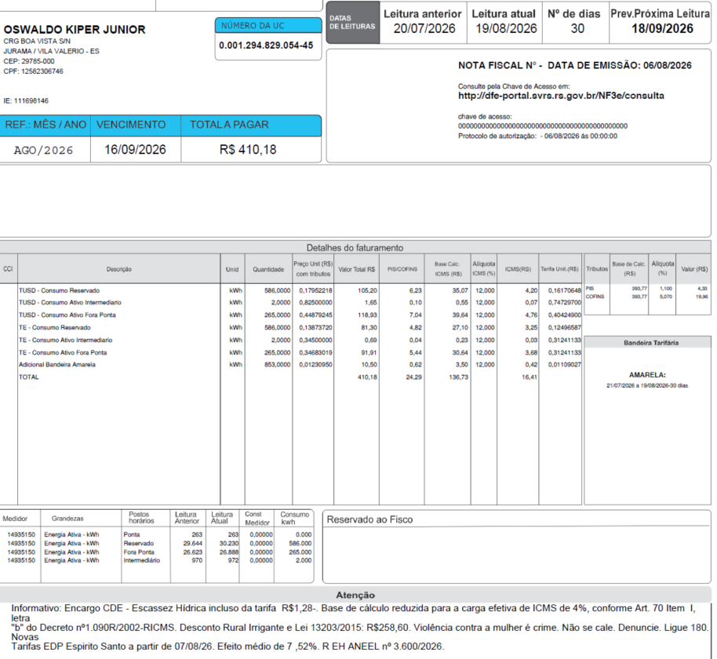
 | Adicional BAM | kWh | 853.0000 | 0.01229777 | 10.49 | 0.62 | 3.50 |  | 0.42 | 0.01108018
 | Adicional BVM 1 | kWh | - | 0.00000000 | - | - | - |  | - | 0.04463000
 | Adicional BVM 2 | kWh | - | 0.00000000 | - | - | - |  | - | 0.07877000 |  |  |  |  |  |  |  |  |  |  |  | 31.67379594
 | Adicional Escassez | kWh | - | 0.00000000 | - | - | - |  | - | 0.14200000

 | Multas
 | Juros
 | Doações
 | CIP

 | TOTAL |  |  |  | 410.18 | 24.30 | 136.72 |  | 16.41

 | Informativo Escassez | 853.00 | 0.00018621 | -0.00272557 | (1.27)

 | Desconto Rural Irrigante |  |  |  | -258.61

 |  |  |  |  |  | desconto: | 60%
 | Fatura B2 Rural TB
 |  |  | Qtde | TUSD | TE | TUSD + TE | R$
 | Fornecimento de Energia Elétrica |  |  |  |  |  | 469.99

 | Consumo Ponta |  | - | 1.09034067 | 0.49853300 | 1.58887367 | 0.00
 | Consumo Fora Ponta |  | 265.00 | 0.40424900 | 0.31241133 | 0.71666033 | 189.92
 | Consumo Intemediário |  | 2.00 | 0.74729700 | 0.31241133 | 1.05970833 | 2.11
 | Consumo reservado |  | 586.00 | 0.40424900 | 0.31241133 | 0.71666033 | 419.96
 | Desc reservado |  |  |  |  |  | -251.98 | 0.1616996

 | Adicional BAM |  | 267.00 |  | 0.01885 |  | 5.03
 | Adicional BVM 1 |  | - |  | 0.04463 |  | 0.00
 | Adicional BVM 2 |  | - |  | 0.07877 |  | 0.00
 | Adicional Escassez Hídrica |  | - |  | 0.14200 |  | 0.00
 |  |  |  |  |  |  |  |  | Tarifa reservada bandeira com desconto
 |  |  |  |  |  |  |  |  | 0.0110802
 | Adicional BAM PT Reservado |  | 586.00 |  | 0.01885 |  | 11.05 |  | 0.0446300
 | Adicional BVM 1 PT Reservado |  | - |  | 0.04463 |  | 0.00 |  | 0.0787700
 | Adicional BVM 2 PT Reservado |  | - |  | 0.07877 |  | 0.00 |  | 0.1420000
 | Adicional Esc. Hídrica Reserv |  | - |  | 0.14200 |  | 0.00

 | Desc Adicional BAM |  |  |  |  |  | -6.63
 | Desc Adicional BVM 1 |  |  |  |  |  | 0.00
 | Desc Adicional BVM 2 |  |  |  |  |  | 0.00
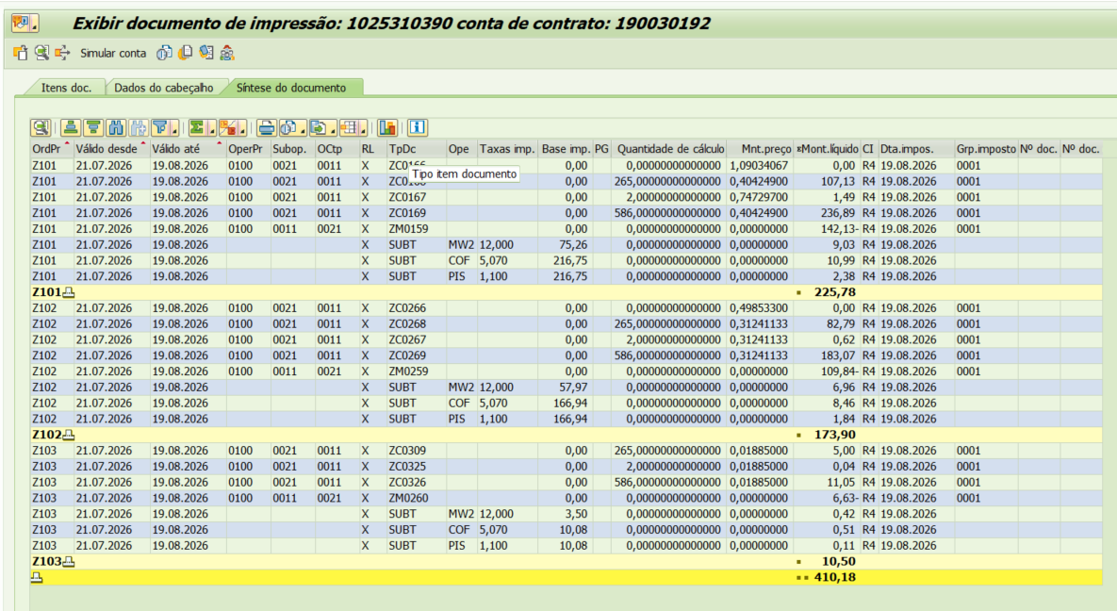
 | Desc Adicional Escassez Hídrica |  |  |  |  |  | 0.00
 |  |  | Base de Cálculo
 | PIS |  | 393.76 | 1.10% |  |  | 4.33
 | COFINS |  | 393.76 | 5.07% |  |  | 19.96
 | ICMS |  | 474.41 | 17% |  |  | 80.65

 | Informativo Escassez Hídrica |  | 853.00 | 0.00018621 | -0.00272557 |  | (1.27)
 | Desconto Rural Irrigante |  |  |  |  |  | -258.61 | (mensagem na fatura)

 | Se for base reduzida: (célula E37 = 12%)
 |  |  | Com tributos
 | PIS | 1.10% | 186.64 | x | 1.10% | 2.05
 | COFINS | 5.07% | 186.64 | x | 5.07% | 9.46
Rural c/ incrição | ICMS | 4.00% | 72.92 | x | 12.00% | 8.75 | 218.77 | 8.75
 |  |  |  | -

 |  |  | Base de cálculo reduzida = | Importe |  | = | 72.92
 |  |  |  | 12% x 4%

 | Participação
 |  | R$
 | Energia | 162.47
 | Distribuição | 95.81
 | Transmissão | 30.87
 | Encargos Setoriais | 75.90
 | Impostos / Tributos | 104.94
 | Total | 469.99

 | 2024 |  | Energia | Transmissão | Distribuição | Setoriais
 | Grupo B |  | % | % | % | %

 | B1 - Residencial |  | 45.25% | 7.40% | 27.50% | 19.86%
 | B1 - Residencial Baixa Renda |  | 53.15% | 8.69% | 32.30% | 5.86%
 | B2 - Rural |  | 45.25% | 7.40% | 27.50% | 19.86%
 | B2 - Cooperativa Eletrificação Rural |  | 45.25% | 7.40% | 27.50% | 19.86%
 | B2 - Serviço de Irrigação |  | 45.25% | 7.40% | 27.50% | 19.86%
 | B3 - Demais Classes |  | 45.25% | 7.40% | 27.50% | 19.86%
 | B4 - Iluminação Pública |  | 45.25% | 7.40% | 27.50% | 19.86%
 | B4a - Rede de Distribuição |  | 45.25% | 7.40% | 27.50% | 19.86%
 | B4b - Bulbo de Lâmpada |  | 45.25% | 7.40% | 27.50% | 19.86%

 | 2023 |  | Energia | Transmissão | Distribuição | Setoriais
 | Grupo B |  | % | % | % | %

 | B1 - Residencial |  | 43.94% | 9.27% | 25.29% | 21.51%
 | B1 - Residencial Baixa Renda |  | 52.69% | 11.12% | 30.32% | 5.87%
 | B2 - Rural |  | 43.94% | 9.27% | 25.28% | 21.51%
 | B2 - Cooperativa Eletrificação Rural |  | 43.94% | 9.27% | 25.28% | 21.51%
 | B2 - Serviço de Irrigação |  | 43.94% | 9.27% | 25.28% | 21.51%
 | B3 - Demais Classes |  | 43.94% | 9.27% | 25.28% | 21.51%
 | B4 - Iluminação Pública |  | 0.00% | 0.00% | 0.00% | 0.00%
 | B4a - Rede de Distribuição |  | 43.94% | 9.27% | 25.29% | 21.51%
 | B4b - Bulbo de Lâmpada |  | 43.94% | 9.27% | 25.29% | 21.51%

 | proporcional
 |  |  | Energia | Transmissão | Distribuição | Setoriais
 | Grupo B |  | % | % | % | %

 | B1 - Residencial |  | 44.51% | 8.46% | 26.25% | 20.79%
 | B1 - Residencial Baixa Renda |  | 52.89% | 10.06% | 31.18% | 5.87%
 | B2 - Rural |  | 44.51% | 8.46% | 26.25% | 20.79%
 | B2 - Cooperativa Eletrificação Rural |  | 44.51% | 8.46% | 26.25% | 20.79%
 | B2 - Serviço de Irrigação |  | 44.51% | 8.46% | 26.25% | 20.79%
 | B3 - Demais Classes |  | 44.51% | 8.46% | 26.25% | 20.79%
 | B4 - Iluminação Pública |  | 19.61% | 3.20% | 11.92% | 8.60%
 | B4a - Rede de Distribuição |  | 44.51% | 8.46% | 26.25% | 20.79%
 | B4b - Bulbo de Lâmpada |  | 44.51% | 8.46% | 26.25% | 20.79%

 | B1 Ponta | 0.937610 | 0.484480 | 1.422090 | 0.999020 | 0.516910 | 1.515930 | 0.966268 | 0.499614 | 1.465882
 | B1 Fora Ponta | 0.364960 | 0.305790 | 0.670750 | 0.397410 | 0.321070 | 0.718480 | 0.380103 | 0.312921 | 0.693024
 | B1 Interm. | 0.651290 | 0.305790 | 0.957080 | 0.698210 | 0.321070 | 1.019280 | 0.673186 | 0.312921 | 0.986107

B3 Branca OK
B3 |  |  | Vigência das Tarifas: | 2026-08-07 |  | TARIFA BRANCA |  |  |  |  | Bandeira | R$/kWh |  |  | TUSD FIO B
 |  |  |  |  |  |  |  |  |  |  | VERDE | 0.00000
TARIFA | TARIFA ANTIGA - REH 3370/2024 |  |  | TARIFA NOVA - REH xxxx/2025 |  |  | Tarifas Proporcionalizadas |  |  |  | BAM | 0.01885 |  |  | TARIFA | TARIFA ANTIGA - REH 3370/2024 |  |  | TARIFA NOVA - REH xxxx/2025 | Tarifas Proporcionalizadas
 | Tusd | TE | TUSD + TE | Tusd | TE | TUSD + TE | Tusd | TE | TUSD + TE |  | BVM1 | 0.04463 |  |  |  | Tusd (R$/kWh) |  |  | Tusd (R$/kWh) | Tusd (R$/kWh)
B3 Ponta | 1.061030 | 0.484480 | 1.545510 | 1.128670 | 0.516910 | 1.645580 | 1.092595 | 0.499614 | 1.592209 |  | BVM2 | 0.07877 |  |  | B3 Ponta | 0.693024 |  |  | 0.711115 | 0.701467
B3 Fora Ponta | 0.389650 | 0.305790 | 0.695440 | 0.423340 | 0.321070 | 0.744410 | 0.405372 | 0.312921 | 0.718293 |  | Escassez Hídrica | 0.14200 |  |  | B3 Fora Ponta | 0.138605 |  |  | 0.142223 | 0.140293
B3 Interm. | 0.725340 | 0.305790 | 1.031130 | 0.776010 | 0.321070 | 1.097080 | 0.748986 | 0.312921 | 1.061907 |  |  |  |  |  | B3 Interm. | 0.415815 |  |  | 0.426669 | 0.420880
CDE Escassez Hídrica | 0.000188 | -0.004403 | -0.004215 | 0.000184 | -0.000532 | -0.000348 | 0.000186 | -0.002597 | -0.002410
 |  |  |  |  |  |  |  |  |  |  |  |  |  | CUSTO |  | Part. TUSD (%) | Part. TE (%) | Tusd (R$/kWh) | TE (R$/kWh)
 |  |  |  |  |  | Fatura |  |  |  | Vigência das Tarifas (troca Bandeira): | 2026-08-01 |  |  | CDE CONTAS
INSTALAÇÃO | 160008463 |  |  |  |  | Aug-26 |  |  | Altere a bandeira na célula abaixo |  |  |  |  | CDE COVID |  |  |  |  | 0.000000
 |  |  |  |  |  |  |  |  | BAM | BAM |  |  |  | CDE ESCASSEZ HÍDRICA |  |  |  | 0.000184 | -0.000532
Leitura Anterior | Nº de dias tarifa Anterior | Nº de dias tarifa Nova | Leitura Atual |  |  |  |  | Leitura Anterior | Nº de dias tarifa Anterior | Nº de dias tarifa Nova | Leitura Atual
2026-07-21 | 16 | 14 | 2026-08-20 |  |  |  |  | 2026-07-21 | 10 | 20 | 2026-08-20 |  | Documento impressão: |  | 1025310394

Descrição | Unidade | Quantidade | Preço Unit (R$) com tributos | Valor Total (R$) | PIS/COFINS (R$) | Base de Cálculo ICMS (R$) | Alíquota ICMS (%) | ICMS (R$) | Preço Unit (R$) | Tributos | Base de Cálc (R$) | Alíquota (%) | Valor (R$)

TUSD - Consumo Ponta | kWh | 19.0000 | 1.40315789 | 26.66 | 1.37 | 26.66 | 17% | 4.53 | 1.09259533 | PIS | 289.88 | 1.10% | 3.19 |  |  | TUSD Fio B | Receita Fio B
TUSD - Consumo Intermediário | kWh | 16.0000 | 0.96187500 | 15.39 | 0.79 | 15.39 | 17% | 2.62 | 0.74898600 | COFINS | 289.88 | 5.07% | 14.70 |  |  | 0.701467 | 13.33
TUSD - Consumo Fora Ponta | kWh | 304.0000 | 0.52049342 | 158.23 | 8.10 | 158.24 | 17% | 26.90 | 0.40537200 |  |  |  |  |  |  | 0.140293 | 42.65
TE - Consumo Ponta | kWh | 19.0000 | 0.64105263 | 12.18 | 0.62 | 12.19 |  | 2.07 | 0.49961400 |  |  |  |  |  |  | 0.420880 | 6.73
TE - Consumo Intermediário | kWh | 16.0000 | 0.40187500 | 6.43 | 0.33 | 6.43 |  | 1.09 | 0.31292067 |  |  |  |  |  |  |  | 62.71
TE - Consumo Fora Ponta | kWh | 304.0000 | 0.40184211 | 122.16 | 6.26 | 122.15 |  | 20.77 | 0.31292067
Adicional BAM | kWh | 339.0000 | 0.02418879 | 8.20 | 0.42 | 8.21 |  | 1.39 | 0.01885000
Adicional BVM 1 | kWh | - | 0.05730692 | - | - | - |  | - | 0.04463000
Adicional BVM 2 | kWh | - | 0.10114421 | - | - | - |  | - | 0.07877000
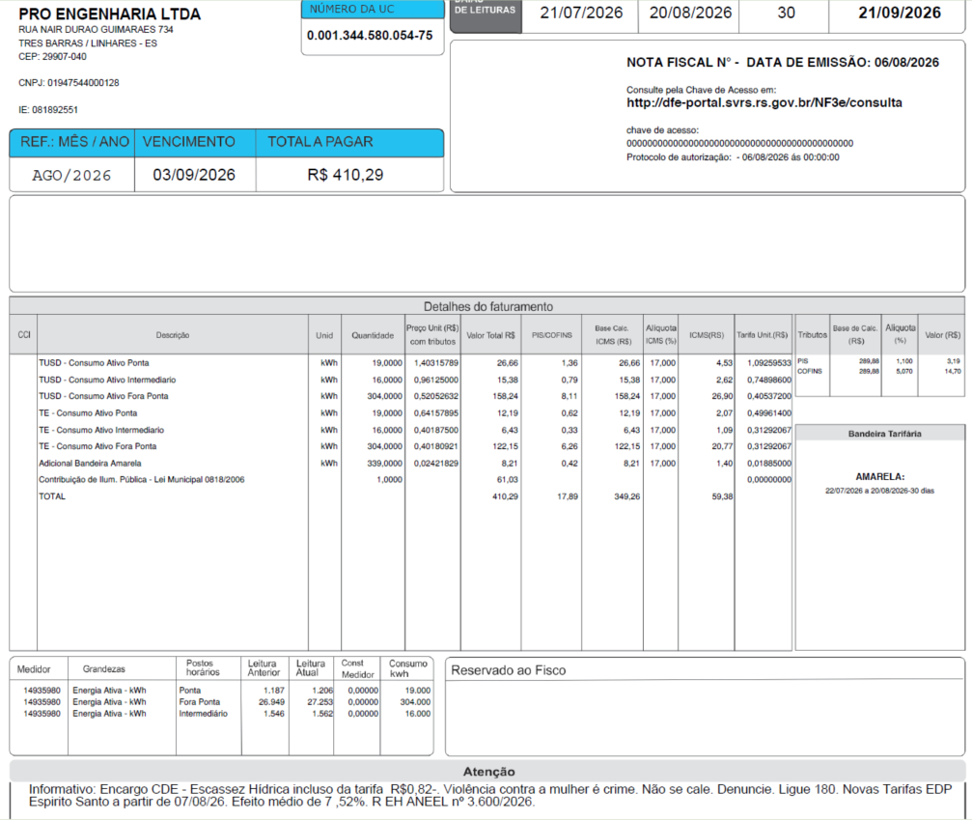
Adicional Escassez | kWh | - | 0.18233437 | - | - | - |  | - | 0.14200000
Multas
Juros
Doações
CIP |  |  |  | 61.03

TOTAL |  |  |  | 410.28 | 17.89 | 349.25 |  | 59.37

Informativo Escassez | 339.00 | 0.00018609 | -0.00259652 | (0.82)

 |  |  |  |  |  | Fatura |  |  |  | Vigência das Tarifas (troca Bandeira): | 2026-08-01
INSTALAÇÃO | 160008463 |  |  |  |  | Aug-26 |  |  | Altere a bandeira na célula abaixo
 |  |  |  |  |  |  |  |  | BAM | BAM
Leitura Anterior | Nº de dias tarifa Anterior | Nº de dias tarifa Nova | Leitura Atual |  |  |  |  | Leitura Anterior | Nº de dias tarifa Anterior | Nº de dias tarifa Nova | Leitura Atual
2026-07-21 | 16 | 14 | 2026-08-20 |  |  |  |  | 2026-07-21 | 10 | 20 | 2026-08-20

Fatura B3 - TB
 |  | Qtde | TUSD | TE | TUSD + TE | R$
Fornecimento de Energia Elétrica |  |  |  |  |  | 349.25

Consumo Ponta |  | 19.00 | 1.09259533 | 0.49961400 | 1.32500000 | 30.25
Consumo Fora Ponta |  | 304.00 | 0.40537200 | 0.31292067 | 0.53280000 | 218.36
Consumo Intemediário |  | 16.00 | 0.74898600 | 0.31292067 | 0.84406000 | 16.99

Adicional BAM |  | 339.00 |  | 0.01885 |  | 6.39
Adicional BVM 1 |  | - |  | 0.04463 |  | 0.00
Adicional BVM 2 |  | - |  | 0.07877 |  | 0.00
Adicional Escassez Hídrica |  | - |  | 0.14200 |  | 0.00

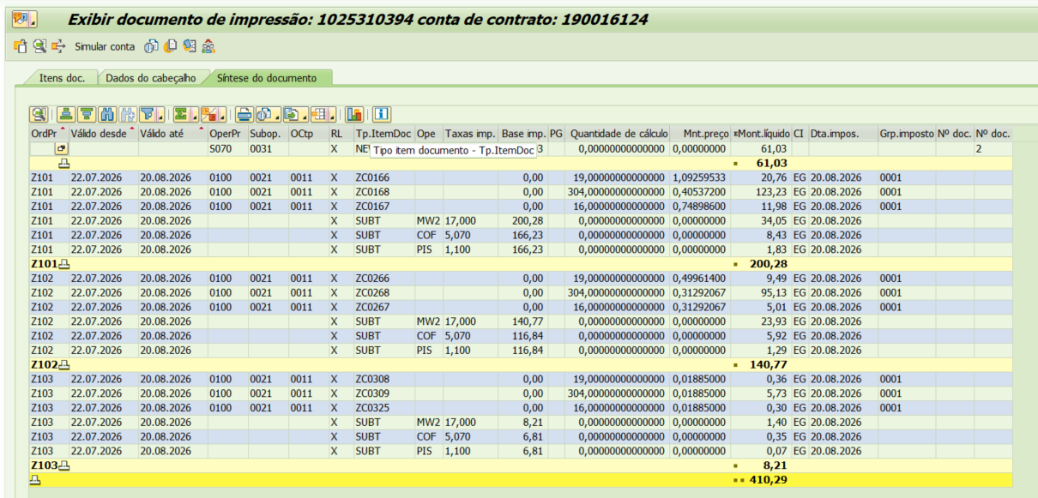
 |  | Base de Cálculo
PIS |  | 289.88 | 1.10% |  |  | 3.19
COFINS |  | 289.88 | 5.07% |  |  | 14.70
ICMS |  | 349.25 | 17% |  |  | 59.37

Informativo Escassez Hídrica |  | 339.00 | 0.00018609 | -0.00259652 |  | (0.82)

Participação
 | R$
Energia | 121.17
Distribuição | 71.59
Transmissão | 22.83
Encargos Setoriais | 56.40
Impostos / Tributos | 77.26
Total | 349.25

2024 |  | Energia | Transmissão | Distribuição | Setoriais
Grupo B |  | % | % | % | %

B1 - Residencial |  | 45.25% | 7.40% | 27.50% | 19.86%
B1 - Residencial Baixa Renda |  | 53.15% | 8.69% | 32.30% | 5.86%
B2 - Rural |  | 45.25% | 7.40% | 27.50% | 19.86%
B2 - Cooperativa Eletrificação Rural |  | 45.25% | 7.40% | 27.50% | 19.86%
B2 - Serviço de Irrigação |  | 45.25% | 7.40% | 27.50% | 19.86%
B3 - Demais Classes |  | 45.25% | 7.40% | 27.50% | 19.86%
B4 - Iluminação Pública |  | 45.25% | 7.40% | 27.50% | 19.86%
B4a - Rede de Distribuição |  | 45.25% | 7.40% | 27.50% | 19.86%
B4b - Bulbo de Lâmpada |  | 45.25% | 7.40% | 27.50% | 19.86%

2023 |  | Energia | Transmissão | Distribuição | Setoriais
Grupo B |  | % | % | % | %

B1 - Residencial |  | 43.94% | 9.27% | 25.29% | 21.51%
B1 - Residencial Baixa Renda |  | 52.69% | 11.12% | 30.32% | 5.87%
B2 - Rural |  | 43.94% | 9.27% | 25.28% | 21.51%
B2 - Cooperativa Eletrificação Rural |  | 43.94% | 9.27% | 25.28% | 21.51%
B2 - Serviço de Irrigação |  | 43.94% | 9.27% | 25.28% | 21.51%
B3 - Demais Classes |  | 43.94% | 9.27% | 25.28% | 21.51%
B4 - Iluminação Pública |  | 0.00% | 0.00% | 0.00% | 0.00%
B4a - Rede de Distribuição |  | 43.94% | 9.27% | 25.29% | 21.51%
B4b - Bulbo de Lâmpada |  | 43.94% | 9.27% | 25.29% | 21.51%

proporcional
 |  | Energia | Transmissão | Distribuição | Setoriais
Grupo B |  | % | % | % | %

B1 - Residencial |  | 44.55% | 8.40% | 26.32% | 20.74%
B1 - Residencial Baixa Renda |  | 52.91% | 9.98% | 31.25% | 5.86%
B2 - Rural |  | 44.55% | 8.40% | 26.32% | 20.74%
B2 - Cooperativa Eletrificação Rural |  | 44.55% | 8.40% | 26.32% | 20.74%
B2 - Serviço de Irrigação |  | 44.55% | 8.40% | 26.32% | 20.74%
B3 - Demais Classes |  | 44.55% | 8.40% | 26.32% | 20.74%
B4 - Iluminação Pública |  | 21.11% | 3.45% | 12.83% | 9.27%
B4a - Rede de Distribuição |  | 44.55% | 8.40% | 26.32% | 20.74%
B4b - Bulbo de Lâmpada |  | 44.55% | 8.40% | 26.32% | 20.74%

B3 PPF Branca OK
B3 |  |  | Vigência das Tarifas: | 2026-08-07 |  | TARIFA BRANCA |  |  |  |  | Bandeira | R$/kWh |  |  | TUSD FIO B
 |  |  |  |  |  |  |  |  |  |  | VERDE | 0.00000
TARIFA | TARIFA ANTIGA - REH 3370/2024 |  |  | TARIFA NOVA - REH xxxx/2025 |  |  | Tarifas Proporcionalizadas |  |  |  | BAM | 0.01885 |  |  | TARIFA | TARIFA ANTIGA - REH 3370/2024 |  |  | TARIFA NOVA - REH xxxx/2025 | Tarifas Proporcionalizadas
 | Tusd | TE | TUSD + TE | Tusd | TE | TUSD + TE | Tusd | TE | TUSD + TE |  | BVM1 | 0.04463 |  |  |  | Tusd (R$/kWh) |  |  | Tusd (R$/kWh) | Tusd (R$/kWh)
B3 Ponta | 1.061030 | 0.484480 | 1.545510 | 1.128670 | 0.516910 | 1.645580 | 1.090341 | 0.498533 | 1.588874 |  | BVM2 | 0.07877 |  |  | B3 Ponta | 0.693024 |  |  | 0.711115 | 0.700864
B3 Fora Ponta | 0.389650 | 0.305790 | 0.695440 | 0.423340 | 0.321070 | 0.744410 | 0.404249 | 0.312411 | 0.716660 |  | Escassez Hídrica | 0.14200 |  |  | B3 Fora Ponta | 0.138605 |  |  | 0.142223 | 0.140173
B3 Interm. | 0.725340 | 0.305790 | 1.031130 | 0.776010 | 0.321070 | 1.097080 | 0.747297 | 0.312411 | 1.059708 |  |  |  |  |  | B3 Interm. | 0.415815 |  |  | 0.426669 | 0.420518
CDE Escassez Hídrica | 0.000188 | -0.004403 | -0.004215 | 0.000184 | -0.000532 | -0.000348 | 0.000186 | -0.002726 | -0.002539
 |  |  |  |  |  |  |  |  |  |  |  |  |  | CUSTO |  | Part. TUSD (%) | Part. TE (%) | Tusd (R$/kWh) | TE (R$/kWh)
 |  |  |  |  |  | Fatura |  |  |  | Vigência das Tarifas (troca Bandeira): | 2026-08-01 |  |  | CDE CONTAS
INSTALAÇÃO | 475728 |  |  |  |  | Aug-26 |  |  | Altere a bandeira na célula abaixo |  |  |  |  | CDE COVID |  |  |  |  | 0.000000
 |  |  |  |  |  |  |  |  | BAM | BAM |  |  |  | CDE ESCASSEZ HÍDRICA |  |  |  | 0.000184 | -0.000532
Leitura Anterior | Nº de dias tarifa Anterior | Nº de dias tarifa Nova | Leitura Atual |  |  |  |  | Leitura Anterior | Nº de dias tarifa Anterior | Nº de dias tarifa Nova | Leitura Atual
2026-07-20 | 17 | 13 | 2026-08-19 |  |  |  |  | 2026-07-20 | 11 | 19 | 2026-08-19
 |  |  |  |  |  |  |  |  |  |  |  |  |  | Documento simulado: |  | 1025310395
Descrição | Unidade | Quantidade | Preço Unit (R$) com tributos | Valor Total (R$) | PIS/COFINS (R$) | Base de Cálculo ICMS (R$) | Alíquota ICMS (%) | ICMS (R$) | Preço Unit (R$) | Tributos | Base de Cálc (R$) | Alíquota (%) | Valor (R$)

TUSD - Consumo Ponta | kWh | 33.0000 | 1.40000000 | 46.20 | 2.37 | 46.20 | 17% | 7.85 | 1.09034067 | PIS | 228.63 | 1.10% | 2.51 |  |  | TUSD Fio B | Receita Fio B
TUSD - Consumo Intermediário | kWh | 14.0000 | 0.95928571 | 13.43 | 0.69 | 13.43 | 17% | 2.28 | 0.74729700 | COFINS | 228.63 | 5.07% | 11.59 |  |  | 0.700864 | 23.13
TUSD - Consumo Fora Ponta | kWh | 199.0000 | 0.51909548 | 103.30 | 5.29 | 103.30 | 17% | 17.56 | 0.40424900 |  |  |  |  |  |  | 0.140173 | 27.89
TE - Consumo Ponta | kWh | 33.0000 | 0.64000000 | 21.12 | 1.08 | 21.12 |  | 3.59 | 0.49853300 |  |  |  |  |  |  | 0.420518 | 5.89
TE - Consumo Intermediário | kWh | 14.0000 | 0.40071429 | 5.61 | 0.29 | 5.62 |  | 0.95 | 0.31241133 |  |  |  |  |  |  |  | 56.91
TE - Consumo Fora Ponta | kWh | 199.0000 | 0.40115578 | 79.83 | 4.09 | 79.83 |  | 13.57 | 0.31241133
Adicional BAM | kWh | 246.0000 | 0.02418699 | 5.95 | 0.30 | 5.95 |  | 1.01 | 0.01885000
Adicional BVM 1 | kWh | - | 0.05730692 | - | - | - |  | - | 0.04463000
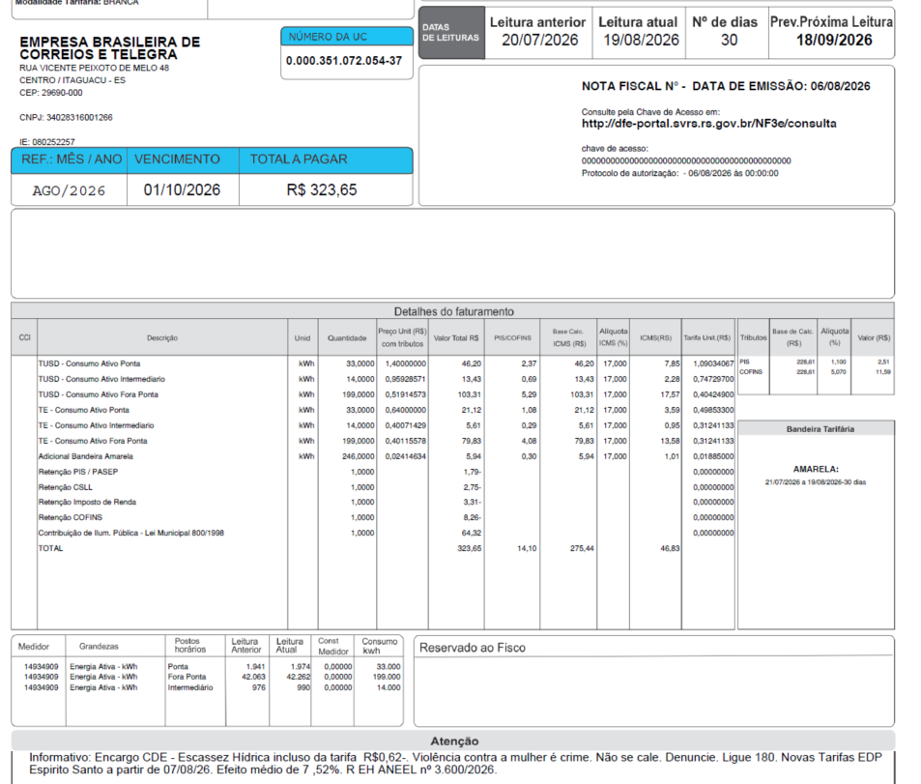
Adicional BVM 2 | kWh | - | 0.10114421 | - | - | - |  | - | 0.07877000
Adicional Escassez | kWh | - | 0.18233437 | - | - | - |  | - | 0.14200000
Multas
Juros
Retenção PIS/PASEP |  |  |  | (1.79)
Retenção CSLL |  |  |  | (2.75)
Retenção IR |  |  |  | (3.31)
Retenção COFINS |  |  |  | (8.26)
Descontos
CIP |  |  |  | 64.32

TOTAL |  |  |  | 323.65 | 14.11 | 275.45 |  | 46.83

Informativo Escassez | 246.00 | 0.00018621 | -0.00272557 | (0.62)

 |  |  |  |  |  | Fatura |  |  |  | Vigência das Tarifas (troca Bandeira): | 2026-08-01
INSTALAÇÃO | 475728 |  |  |  |  | Aug-26 |  |  | Altere a bandeira na célula abaixo
 |  |  |  |  |  |  |  |  | BAM | BAM
Leitura Anterior | Nº de dias tarifa Anterior | Nº de dias tarifa Nova | Leitura Atual |  |  |  |  | Leitura Anterior | Nº de dias tarifa Anterior | Nº de dias tarifa Nova | Leitura Atual
2026-07-20 | 17 | 13 | 2026-08-19 |  |  |  |  | 2026-07-20 | 11 | 19 | 2026-08-19

Fatura B3 - TB
 |  | Qtde | TUSD | TE | TUSD + TE | R$ |  | Documento simulado:
Fornecimento de Energia Elétrica |  |  |  |  |  | 275.45

Consumo Ponta |  | 33.00 | 1.09034067 | 0.49853300 | 1.32500000 | 52.43
Consumo Fora Ponta |  | 199.00 | 0.40424900 | 0.31241133 | 0.53280000 | 142.62
Consumo Intemediário |  | 14.00 | 0.74729700 | 0.31241133 | 0.84406000 | 14.83

Adicional BAM |  | 246.00 |  | 0.01885 |  | 4.64
Adicional BVM 1 |  | - |  | 0.04463 |  | 0.00
Adicional BVM 2 |  | - |  | 0.07877 |  | 0.00
Adicional Escassez Hídrica |  | - |  | 0.14200 |  | 0.00
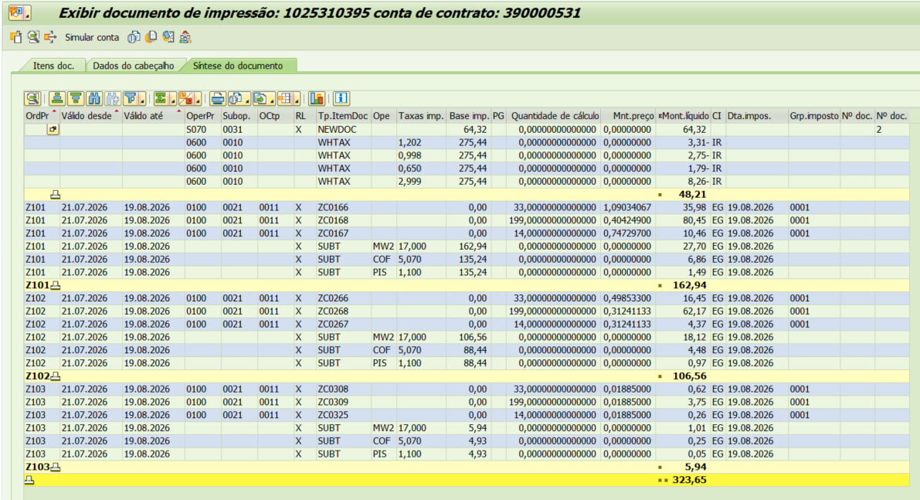

 |  | Base de Cálculo
PIS |  | 228.63 | 1.10% |  |  | 2.51
COFINS |  | 228.63 | 5.07% |  |  | 11.59
ICMS |  | 275.45 | 17% |  |  | 46.83

Informativo Escassez Hídrica |  | 246.00 | 0.00018621 | -0.00272557 |  | (0.62)

Participação
 | R$
Energia | 95.47
Distribuição | 56.30
Transmissão | 18.14
Encargos Setoriais | 44.60
Impostos / Tributos | 60.93
Total | 275.45

2024 |  | Energia | Transmissão | Distribuição | Setoriais
Grupo B |  | % | % | % | %

B1 - Residencial |  | 45.25% | 7.40% | 27.50% | 19.86%
B1 - Residencial Baixa Renda |  | 53.15% | 8.69% | 32.30% | 5.86%
B2 - Rural |  | 45.25% | 7.40% | 27.50% | 19.86%
B2 - Cooperativa Eletrificação Rural |  | 45.25% | 7.40% | 27.50% | 19.86%
B2 - Serviço de Irrigação |  | 45.25% | 7.40% | 27.50% | 19.86%
B3 - Demais Classes |  | 45.25% | 7.40% | 27.50% | 19.86%
B4 - Iluminação Pública |  | 45.25% | 7.40% | 27.50% | 19.86%
B4a - Rede de Distribuição |  | 45.25% | 7.40% | 27.50% | 19.86%
B4b - Bulbo de Lâmpada |  | 45.25% | 7.40% | 27.50% | 19.86%

2023 |  | Energia | Transmissão | Distribuição | Setoriais
Grupo B |  | % | % | % | %

B1 - Residencial |  | 43.94% | 9.27% | 25.29% | 21.51%
B1 - Residencial Baixa Renda |  | 52.69% | 11.12% | 30.32% | 5.87%
B2 - Rural |  | 43.94% | 9.27% | 25.28% | 21.51%
B2 - Cooperativa Eletrificação Rural |  | 43.94% | 9.27% | 25.28% | 21.51%
B2 - Serviço de Irrigação |  | 43.94% | 9.27% | 25.28% | 21.51%
B3 - Demais Classes |  | 43.94% | 9.27% | 25.28% | 21.51%
B4 - Iluminação Pública |  | 0.00% | 0.00% | 0.00% | 0.00%
B4a - Rede de Distribuição |  | 43.94% | 9.27% | 25.29% | 21.51%
B4b - Bulbo de Lâmpada |  | 43.94% | 9.27% | 25.29% | 21.51%

proporcional
 |  | Energia | Transmissão | Distribuição | Setoriais
Grupo B |  | % | % | % | %

B1 - Residencial |  | 44.51% | 8.46% | 26.25% | 20.79%
B1 - Residencial Baixa Renda |  | 52.89% | 10.06% | 31.18% | 5.87%
B2 - Rural |  | 44.51% | 8.46% | 26.25% | 20.79%
B2 - Cooperativa Eletrificação Rural |  | 44.51% | 8.46% | 26.25% | 20.79%
B2 - Serviço de Irrigação |  | 44.51% | 8.46% | 26.25% | 20.79%
B3 - Demais Classes |  | 44.51% | 8.46% | 26.25% | 20.79%
B4 - Iluminação Pública |  | 19.61% | 3.20% | 11.92% | 8.60%
B4a - Rede de Distribuição |  | 44.51% | 8.46% | 26.25% | 20.79%
B4b - Bulbo de Lâmpada |  | 44.51% | 8.46% | 26.25% | 20.79%

B3CP Branca OK
B3 |  |  | Vigência das Tarifas: | 2026-08-07 |  | TARIFA BRANCA |  |  |  |  | Bandeira | R$/kWh |  |  | TUSD FIO B
 |  |  |  |  |  |  |  |  |  |  | VERDE | 0.00000
TARIFA | TARIFA ANTIGA - REH 3370/2024 |  |  | TARIFA NOVA - REH xxxx/2025 |  |  | Tarifas Proporcionalizadas |  |  |  | BAM | 0.01885 |  |  | TARIFA | TARIFA ANTIGA - REH 3370/2024 |  |  | TARIFA NOVA - REH xxxx/2025 | Tarifas Proporcionalizadas
 | Tusd | TE | TUSD + TE | Tusd | TE | TUSD + TE | Tusd | TE | TUSD + TE |  | BVM1 | 0.04463 |  |  |  | Tusd (R$/kWh) |  |  | Tusd (R$/kWh) | Tusd (R$/kWh)
B3 Ponta | 1.061030 | 0.484480 | 1.545510 | 1.128670 | 0.516910 | 1.645580 | 1.092595 | 0.499614 | 1.592209 |  | BVM2 | 0.07877 |  |  | B3 Ponta | 0.693024 |  |  | 0.711115 | 0.701467
B3 Fora Ponta | 0.389650 | 0.305790 | 0.695440 | 0.423340 | 0.321070 | 0.744410 | 0.405372 | 0.312921 | 0.718293 |  | Escassez Hídrica | 0.14200 |  |  | B3 Fora Ponta | 0.138605 |  |  | 0.142223 | 0.140293
B3 Interm. | 0.725340 | 0.305790 | 1.031130 | 0.776010 | 0.321070 | 1.097080 | 0.748986 | 0.312921 | 1.061907 |  |  |  |  |  | B3 Interm. | 0.415815 |  |  | 0.426669 | 0.420880
CDE Escassez Hídrica | 0.000188 | -0.004403 | -0.004215 | 0.000184 | -0.000532 | -0.000348 | 0.000186 | -0.002597 | -0.002410
 |  |  |  |  |  |  |  |  |  |  |  |  |  | CUSTO |  | Part. TUSD (%) | Part. TE (%) | Tusd (R$/kWh) | TE (R$/kWh)
 |  |  |  |  |  | Fatura |  |  |  | Vigência das Tarifas (troca Bandeira): | 2026-08-01 |  |  | CDE CONTAS
INSTALAÇÃO | 160247791 |  |  |  |  | Aug-26 |  |  | Altere a bandeira na célula abaixo |  |  |  |  | CDE COVID |  |  |  |  | 0.000000
 |  |  |  |  |  |  |  |  | BAM | BAM |  |  |  | CDE ESCASSEZ HÍDRICA |  |  |  | 0.000184 | -0.000532
Leitura Anterior | Nº de dias tarifa Anterior | Nº de dias tarifa Nova | Leitura Atual |  |  |  |  | Leitura Anterior | Nº de dias tarifa Anterior | Nº de dias tarifa Nova | Leitura Atual
2026-07-21 | 16 | 14 | 2026-08-20 |  |  |  |  | 2026-07-21 | 10 | 20 | 2026-08-20
 |  |  |  |  |  |  |  |  |  |  |  |  |  | Documento simulado: |  | 1025310396
Descrição | Unidade | Quantidade | Preço Unit (R$) com tributos | Valor Total (R$) | PIS/COFINS (R$) | Base de Cálculo ICMS (R$) | Alíquota ICMS (%) | ICMS (R$) | Preço Unit (R$) | Tributos | Base de Cálc (R$) | Alíquota (%) | Valor (R$)
 |  |  |  |  |  |  |  |  |  |  |  |  |  |  |  | TUSD Fio B | Receita Fio B
TUSD - Consumo Ponta | kWh | 92.0000 | 1.16445652 | 107.13 | 6.61 | - | 0% | - | 1.09259533 | PIS | 1,422.08 | 1.10% | 15.64 |  |  | 0.701467 | 64.53
TUSD - Consumo Intermediário | kWh | 101.0000 | 0.79821782 | 80.62 | 4.97 | - | 0% | - | 0.74898600 | COFINS | 1,422.08 | 5.07% | 72.10 |  |  | 0.140293 | 204.97
TUSD - Consumo Fora Ponta | kWh | 1,461.0000 | 0.43202601 | 631.19 | 38.94 | - | 0% | - | 0.40537200 |  |  |  |  |  |  | 0.420880 | 42.51
TE - Consumo Ponta | kWh | 92.0000 | 0.53239130 | 48.98 | 3.02 | - |  | - | 0.49961400 |  |  |  |  |  |  |  | 312.01
TE - Consumo Intermediário | kWh | 101.0000 | 0.33346535 | 33.68 | 2.08 | - |  | - | 0.31292067
TE - Consumo Fora Ponta | kWh | 1,461.0000 | 0.33349760 | 487.24 | 30.06 | - |  | - | 0.31292067
Adicional BAM | kWh | 1,654.0000 | 0.02009069 | 33.23 | 2.05 | - |  | - | 0.01885000
Adicional BVM 1 | kWh | - | 0.04756474 | - | - | - |  | - | 0.04463000
Adicional BVM 2 | kWh | - | 0.08394970 | - | - | - |  | - | 0.07877000
Adicional Escassez | kWh | - | 0.15133753 | - | - | - |  | - | 0.14200000
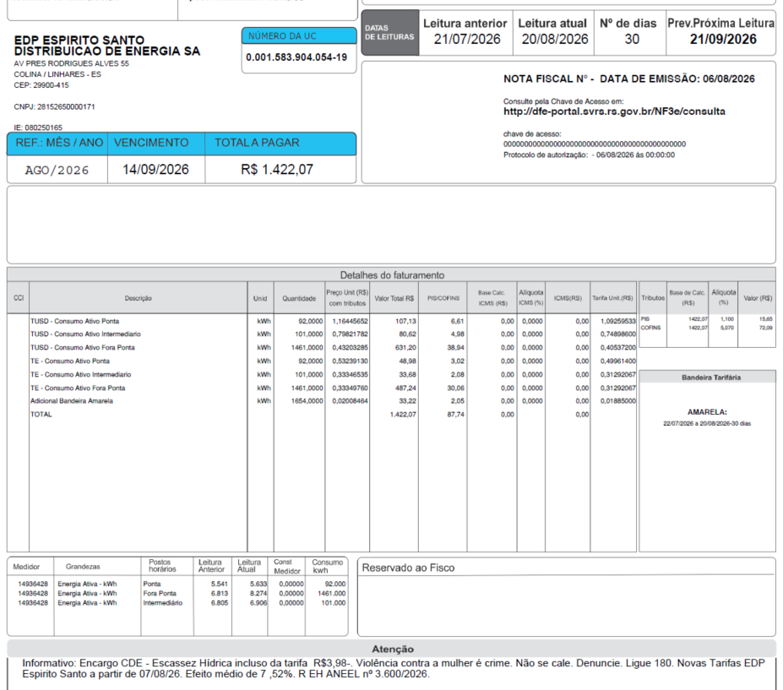
Multas
Juros
Doações
CIP

TOTAL |  |  |  | 1,422.07 | 87.74 | - |  | -

Informativo Escassez | 1,654.00 | 0.00018609 | -0.00259652 | (3.99)

 |  |  |  |  |  | Fatura |  |  |  | Vigência das Tarifas (troca Bandeira): | 2026-08-01
INSTALAÇÃO | 160247791 |  |  |  |  | Aug-26 |  |  | Altere a bandeira na célula abaixo
 |  |  |  |  |  |  |  |  | BAM | BAM
Leitura Anterior | Nº de dias tarifa Anterior | Nº de dias tarifa Nova | Leitura Atual |  |  |  |  | Leitura Anterior | Nº de dias tarifa Anterior | Nº de dias tarifa Nova | Leitura Atual
2026-07-21 | 16 | 14 | 2026-08-20 |  |  |  |  | 2026-07-21 | 10 | 20 | 2026-08-20

Fatura B3 - TB
 |  | Qtde | TUSD | TE | TUSD + TE | R$ |  | Documento simulado:
Fornecimento de Energia Elétrica |  |  |  |  |  | 1,422.08

Consumo Ponta |  | 92.00 | 1.09259533 | 0.49961400 | 1.32500000 | 146.48
Consumo Fora Ponta |  | 1,461.00 | 0.40537200 | 0.31292067 | 0.53280000 | 1,049.43
Consumo Intemediário |  | 101.00 | 0.74898600 | 0.31292067 | 0.84406000 | 107.25

Adicional BAM |  | 1,654.00 |  | 0.01885 |  | 31.18
Adicional BVM 1 |  | - |  | 0.04463 |  | 0.00
Adicional BVM 2 |  | - |  | 0.07877 |  | 0.00
Adicional Escassez Hídrica |  | - |  | 0.14200 |  | 0.00

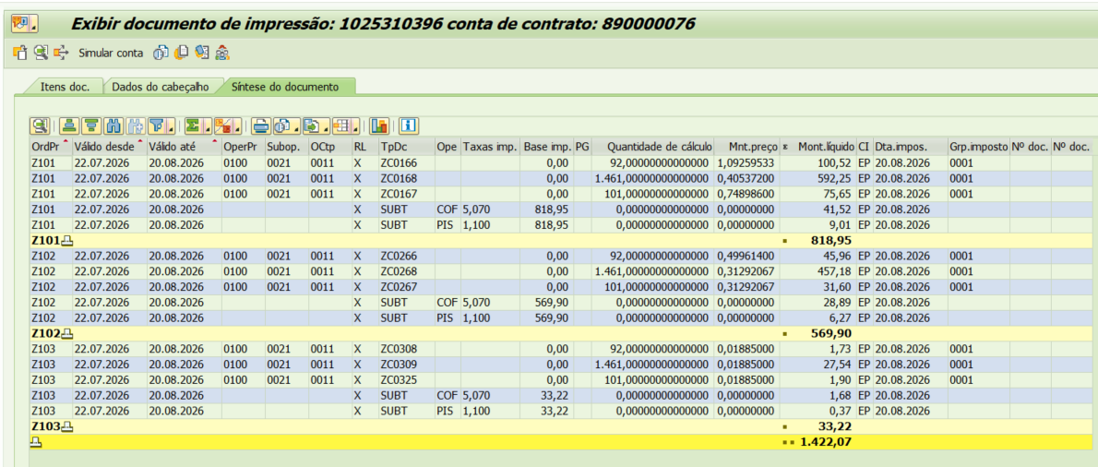
 |  | Base de Cálculo
PIS |  | 1,422.08 | 1.10% |  |  | 15.64
COFINS |  | 1,422.08 | 5.07% |  |  | 72.10
ICMS |  | 1,422.08 | 0% |  |  | 0.00

Informativo Escassez Hídrica |  | 1,654.00 | 0.00018609 | -0.00259652 |  | (3.99)

Participação
 | R$
Energia | 594.44
Distribuição | 351.19
Transmissão | 112.02
Encargos Setoriais | 276.70
Impostos / Tributos | 87.74
Total | 1,422.09

2024 |  | Energia | Transmissão | Distribuição | Setoriais
Grupo B |  | % | % | % | %

B1 - Residencial |  | 45.25% | 7.40% | 27.50% | 19.86%
B1 - Residencial Baixa Renda |  | 53.15% | 8.69% | 32.30% | 5.86%
B2 - Rural |  | 45.25% | 7.40% | 27.50% | 19.86%
B2 - Cooperativa Eletrificação Rural |  | 45.25% | 7.40% | 27.50% | 19.86%
B2 - Serviço de Irrigação |  | 45.25% | 7.40% | 27.50% | 19.86%
B3 - Demais Classes |  | 45.25% | 7.40% | 27.50% | 19.86%
B4 - Iluminação Pública |  | 45.25% | 7.40% | 27.50% | 19.86%
B4a - Rede de Distribuição |  | 45.25% | 7.40% | 27.50% | 19.86%
B4b - Bulbo de Lâmpada |  | 45.25% | 7.40% | 27.50% | 19.86%

2023 |  | Energia | Transmissão | Distribuição | Setoriais
Grupo B |  | % | % | % | %

B1 - Residencial |  | 43.94% | 9.27% | 25.29% | 21.51%
B1 - Residencial Baixa Renda |  | 52.69% | 11.12% | 30.32% | 5.87%
B2 - Rural |  | 43.94% | 9.27% | 25.28% | 21.51%
B2 - Cooperativa Eletrificação Rural |  | 43.94% | 9.27% | 25.28% | 21.51%
B2 - Serviço de Irrigação |  | 43.94% | 9.27% | 25.28% | 21.51%
B3 - Demais Classes |  | 43.94% | 9.27% | 25.28% | 21.51%
B4 - Iluminação Pública |  | 0.00% | 0.00% | 0.00% | 0.00%
B4a - Rede de Distribuição |  | 43.94% | 9.27% | 25.29% | 21.51%
B4b - Bulbo de Lâmpada |  | 43.94% | 9.27% | 25.29% | 21.51%

proporcional
 |  | Energia | Transmissão | Distribuição | Setoriais
Grupo B |  | % | % | % | %

B1 - Residencial |  | 44.55% | 8.40% | 26.32% | 20.74%
B1 - Residencial Baixa Renda |  | 52.91% | 9.98% | 31.25% | 5.86%
B2 - Rural |  | 44.55% | 8.40% | 26.32% | 20.74%
B2 - Cooperativa Eletrificação Rural |  | 44.55% | 8.40% | 26.32% | 20.74%
B2 - Serviço de Irrigação |  | 44.55% | 8.40% | 26.32% | 20.74%
B3 - Demais Classes |  | 44.55% | 8.40% | 26.32% | 20.74%
B4 - Iluminação Pública |  | 21.11% | 3.45% | 12.83% | 9.27%
B4a - Rede de Distribuição |  | 44.55% | 8.40% | 26.32% | 20.74%
B4b - Bulbo de Lâmpada |  | 44.55% | 8.40% | 26.32% | 20.74%

